Tabellenblatt1
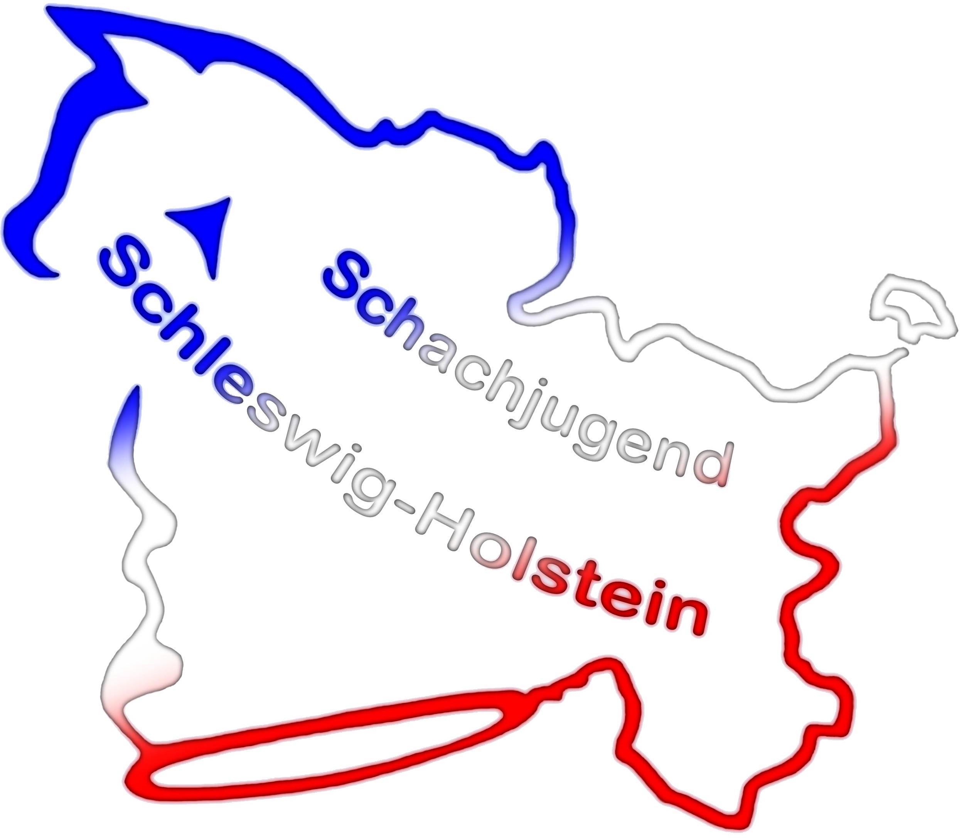
 | Schachjugend Schleswig-Holstein

 | im Schachverband Schleswig-Holstein

 | Punktekatalog zur Einteilung der Meisterklasse
 | Name: |  | Vorname:
 | Geburtsdatum: |  | Verein:
 | Stichtag: | 2022-02-25 | Stichkampftag: | 2022-03-05
 | Angenommen: |  | Gesamtpunkte: | 0

 | Ein durch die Schachjugend Schleswig-Holstein ernanntes Gremium kann eine Wildcard pro Meisterklasse vergeben!
 | Das Gremium wird mit der Ausschreibung der LJEM bekannt gegeben.

 | Ich möchte für die Wildcard berücksichtigt werden:

 | 1) Platzierung auf der letzten LJEM

 | Meisterklasse 4. Platz |  | 4 Punkte
 | Meisterklasse 5. Platz |  | 4 Punkte
 | Meisterklasse 6. Platz |  | 3 Punkte
 | Meisterklasse 7. Platz |  | 2 Punkte
 | Meisterklasse 8. Platz |  | 1 Punkt
 | Vormeister 2. Platz |  | 3 Punkte
 | Vormeister 3. Platz |  | 1 Punkt
 | 2. Platz U12 |  | 3 Punkte
 | 3. Platz U12 |  | 2 Punkte
 | 4. Platz U12 |  | 1 Punkt
 | Bei Punktgleichheit gilt der höchste Platz in der Punktegruppe. Feinwertungen werden vernachlässigt.

 | 2) Kaderzugehörigkeit

 | Mitglied des Kaders zum Stichtag |  | 4 Punkte

 | 3) DWZ-Fortschritt seit der letzten LJEM-Auswertung
 | Spieler ohne DWZ nach der letzten LJEM-Auswertung kriegen eine Pseudo-DWZ
 | Diese ist der Durchschnitt der VMK des Vorjahres auf die sich bewerbende MK,
 | wobei nur Spieler mit einer DWZ in die Berechnung aufgenommen werden.

 | Pseudo-DWZ: | U18: 1244 | U16: 1185 | U14: 1095
 | mehr als 100 DWZ weniger |  | -3 Punkte
 | 100-50 DWZ weniger |  | -2 Punkte
 | 49-1 DWZ weniger |  | -1 Punkt

 | 1-49 DWZ mehr |  | 1 Punkt
 | 50-100 DWZ mehr |  | 3 Punkte
 | mehr als 100 DWZ Zuwachs |  | 5 Punkte

 | 4) Anzahl Turnierteilnahmen nach der letzten LJEM |  |  | max. 10 Punkte
 | Nur Turniere aus der DWZ- bzw ELO-Karteikarte des Spielers und
 | die genannten SJSH-Schnellschachturniere
 | Bitte alle Turniere mit Website und Tabellenbeleg unten rechts neben der Begründung für die Wildcards einfügen.

 | 3-rundige Turniere (min. 3 andere Vereine anwesend) |  | je 1 Punkt (max.2)
 | Open mind. 5 Runden |  | je 1 Punkt
 | Ligenbereich (Frauen/Erwachsen/Jugend) |  | je 1 Punkt
 | Ligen gelten nur, falls min. 50% der bis dahin möglichen Partien zum Stichtag gespielt wurden
 | LJSSEM / LJSSEM M |  | 1 Punkt
 |  |  |  | 0

 | 5) DWZ zum Stichtag
 | DWZ-Durchschnitt der jeweils Vorqualifizierten in der entsprechenden Altersklasse
 | U18: 1901 | U16: 1880 | U14: 1747
 | über dem Durchschnitt der Vorqualifizierten |  | 4 Punkte
 | gleich dem Durchschnitt der Vorqualifizierten (+/-) 10 DWZ) |  | 2 Punkte

 | 6) Fairplay (nur JLL und JVL werden berücksichtigt)
 | Nichtantritt der Mannschaft des Spielers,
 | wo er die meisten Einsätze gemacht hat |  | jeweils -1 Punkte | 0

Bei Punktgleichheit gibt es Stichkämpfe, sofern es sich um eine gerade Anzahl von Spielern handelt und ein Stichkampftag somit ausreicht. |  |  |  |  | genauer definieren mit anzahl stichkämpfe
Ansonsten werden folgende Feinwertungen angewandt:
1) Kaderzugehörigkeit (wer im Kader ist, wird bevorzugt)
2) DWZ zum Stichtag (höhere gewinnt)

Begründung Wildcard: |  |  |  | An folgenden Turnieren teilgenommen (bitte Website und Tabellenbeleg einfügen:

